Arkusz1
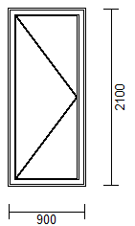

 | 360 | 600 | 700 | 800 | 900 | 1000 | 1100 | 1200
1700 | 984 | 984 | 984 | 1033 | 1082 | 1128 | 1175 | 1221
1800 | 984 | 984 | 984 | 1033 | 1082 | 1128 | 1175 | 1221
1900 | 1015 | 1015 | 1015 | 1066 | 1115 | 1164 | 1215 | 1266
2000 | 1048 | 1048 | 1048 | 1097 | 1148 | 1202 | 1255 | 1308
2100 | 1077 | 1077 | 1077 | 1130 | 1184 | 1237 | 1293 | 1348
2200 | 1110 | 1110 | 1110 | 1164 | 1217 | 1275 | 1332 | 1390
2300 | 1139 | 1139 | 1139 | 1197 | 1253 | 1308 | 1366 | 1424
2400 | 1170 | 1170 | 1170 | 1230 | 1286 | 1344 | 1401 | 1459
2500 | 1202 | 1202 | 1202 | 1264 | 1319 | 1379 | 1437 | 1495

